分析关系
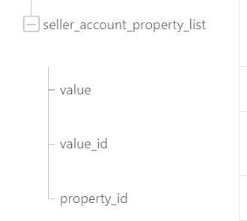
sellerAccountProperties
alibaba.jym.item.external.goods.batch.modifyprice
alibaba.jym.item.external.goods.batch.onsale
alibaba.jym.item.external.goods.batch.offsale
alibaba.jym.item.external.goods.batch.publish
实际工作室录入值
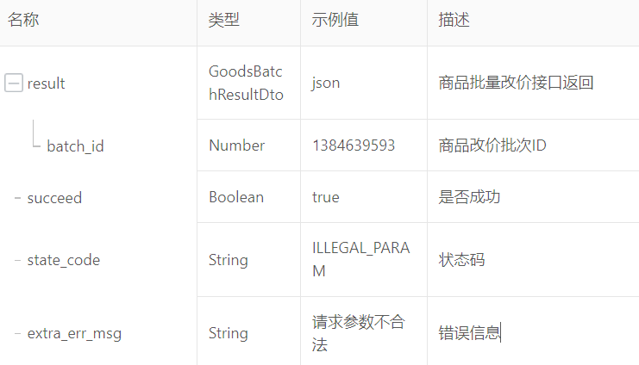

sellerAccountProperties的parentId

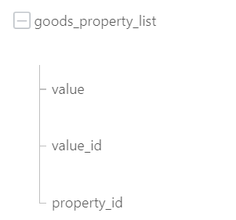
extProperties

alibaba.jym.item.external.goods.batchtask.query
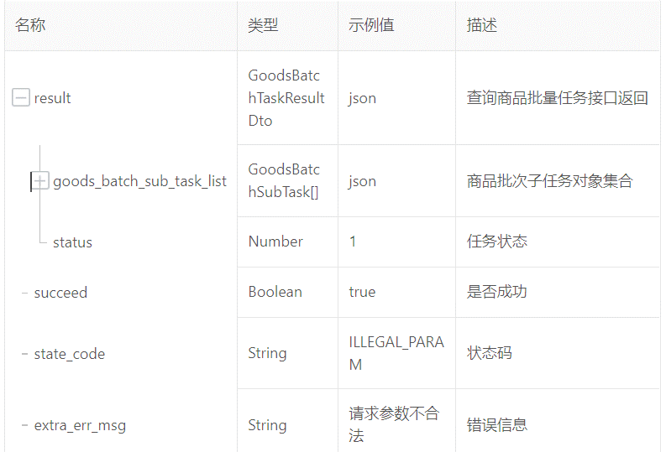
0=任务已创建，1=任务成功，-1=任务失败
extProperties的opthions.value

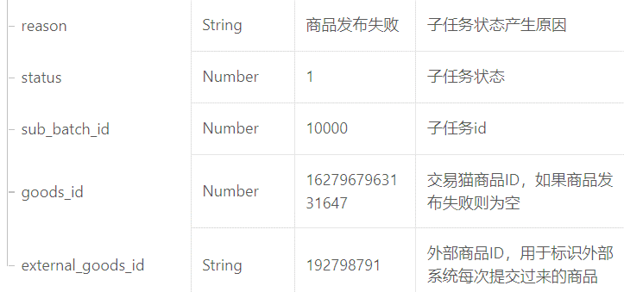

extProperties的
parentId

alibaba.jym.item.external.goods.detail.query
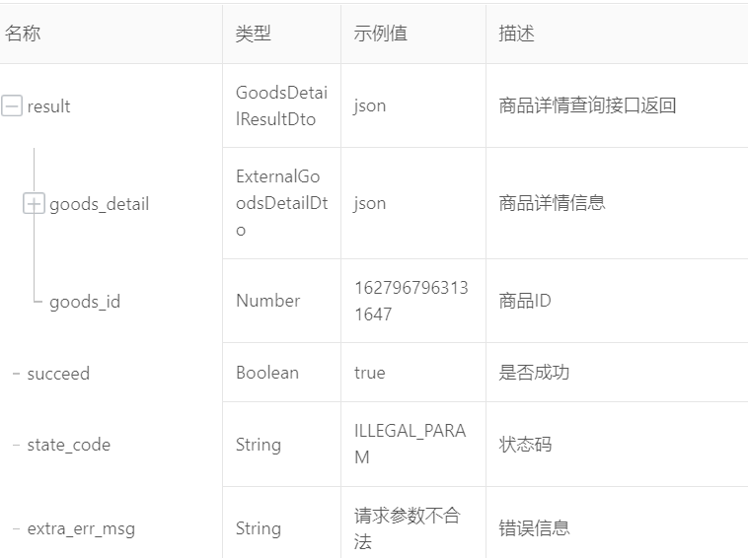

alibaba.jym.item.external.goods.status.batch.query
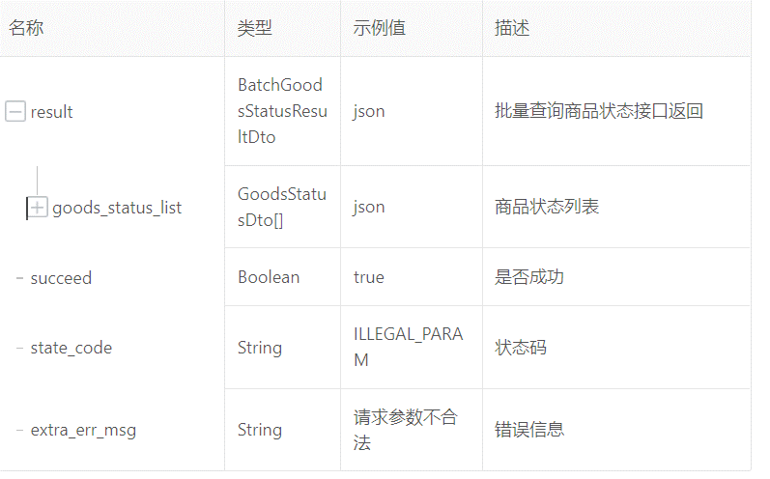

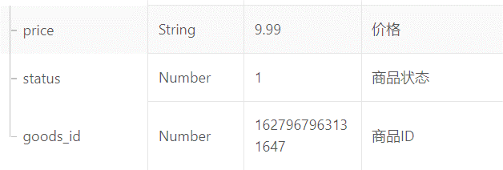

 | 1 | 公司审核
 | 2 | 待运营审核
 | 3 | 已上架
 | 4 | 您⾃⼰操作下架
 | 5 | 超出商品有效期
 | 6 | 商品已经销售完毕
 | 7 | 商品信息审核不通过
 | 8 | 商品审核下架
 | 9 | 商品暂停交易
 | 10 | 商品发布撤回
 | 11 | 待提交
 | 12 | 已删除
 | 13 | 账号安全审核不通过
 | 14 | 系统补全信息超时下 架
 | 15 | 系统补全信息不完 整下架
 | 16 | 待系统补全

